상품제안서
패스톤 니트장갑 | 상품코드: S20306

 |  |  |  |  |  |  | 02-713-8555 | www.synergygift.co.kr
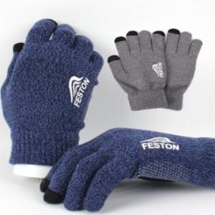

【상세/제작정보】 | 겉 뿐만이 아니라, 안까지 부드러워 기분좋은 촉감의 장갑!

【인쇄/포장옵션】 | 스티커 / OPP(비닐)

【공급단가】 | 수량 | 200~ | 500~ | 1,000~ | 3,000~ | 5,000~
*VAT별도 | 단가 | 2,430원 | 2,340원 | 2,250원 | 2,160원 | 2,100원

【상품 URL】 | https://www.synergygift.co.kr:443/src/goods_detail.php?gdno=20306

